Лист 1
Прайс-лист
МИР ПРЯЖИ

В валюте: руб. (курс 1).
Цены указаны на 07.08.2020

№ | Номенклатура/ Характеристика номенклатуры | Описание | Изображение | Артикул | Цена | Ед. | Остаток | Ссылка на сайт
 | Ажурный забор "Астра" КВ3341 миниатюра металл., 8*3,5*6 см, корич. | Ажурный забор "Астра" КВ3341 миниатюра металл., 8*3,5*6 см, корич. | 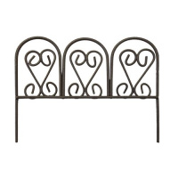 | 7717591 | 45.94 |  |  | Изображение
 | Ажурный забор "Астра" КВ3341 миниатюра металл., 8*3,5*6 см, корич. |  |  |  | 45.94 | шт | 28 | Изображение
 | Арка "Астра" КВ3289 миниатюра металл., 8*4*15 см, корич. | Арка "Астра" КВ3289 миниатюра металл., 8*4*15 см, корич. | 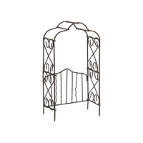 | 7717626 | 86.77 |  |  | Изображение
 | Арка "Астра" КВ3289 миниатюра металл., 8*4*15 см, корич. |  |  |  | 86.77 | шт | 4 | Изображение
 | Металлическая качель с 3 плетёными горшочками, ScrapBerry's™ SCB271044 белые | Металлическая качель с 3 плетёными горшочками, ScrapBerry's™ SCB271044 белые | 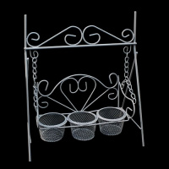 | 7713863 | 280.00 |  |  | Изображение
 | Металлическая качель с 3 плетёными горшочками, ScrapBerry's™ SCB271044 белые |  |  |  | 280.00 | шт | 1 | Изображение
 | Металлическая скамейка K9008 белая 5*8*9 см | Металлическая скамейка K9008 белая 5*8*9 см | 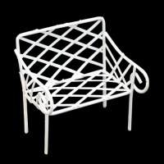 | 7712320 | 71.89 |  |  | Изображение
 | Металлическая скамейка K9008 белая 5*8*9 см |  |  |  | 71.89 | шт | 44 | Изображение
 | Металлическое мини-кресло 3, белый | Металлическое мини-кресло 3, белый | 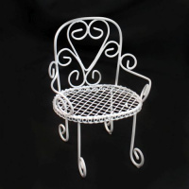 | 7712315 | 59.91 |  |  | Изображение
 | Металлическое мини-кресло 3, белый |  |  |  | 59.91 | шт | 42 | Изображение
 | Миниатюра «Астра» КВ3279 Почтовый ящик белый металлический 3,3*2*11 см | Миниатюра «Астра» КВ3279 Почтовый ящик белый металлический 3,3*2*11 см | 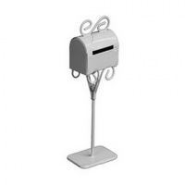 | 7717620 | 73.17 |  |  | Изображение
 | Миниатюра «Астра» КВ3279 Почтовый ящик белый металлический 3,3*2*11 см |  |  |  | 73.17 | шт | 22 | Изображение
 | Миниатюра Металлическая арка, белая 7,8*3,8*14,8см Астра KB8901-IV | Миниатюра Металлическая арка, белая 7,8*3,8*14,8см Астра KB8901-IV | 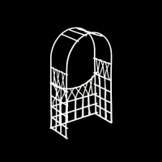 | 7717627 | 91.89 |  |  | Изображение
 | Миниатюра Металлическая арка, белая 7,8*3,8*14,8см Астра KB8901-IV |  |  |  | 91.89 | шт | 2 | Изображение
 | Тележка "Астра" КВ3500 миниатюра металл., 13*4*3*4,7см коричн. | Тележка "Астра" КВ3500 миниатюра металл., 13*4*3*4,7см коричн. | 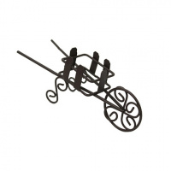 | 7717604 | 66.35 |  |  | Изображение
 | Тележка "Астра" КВ3500 миниатюра металл., 13*4*3*4,7см коричн. |  |  |  | 66.35 | шт | 7 | Изображение

